Hoja1
04
Ejercicios Con al Función SI |  |  |  |  |  |  |  |  |  | Respuestas

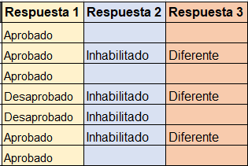
Alumnos | Nota 1 | Nota 2 | Nota 3 | Promedio | Faltas | Seminarios | Respuesta 1 | Respuesta 2 | Respuesta 3
Carlos Vasquez | 10 | 11 | 12 | 11.0 | 1 | 2.0 | Aprobado
Juan Carlos | 11 | 12 | 14 | 12.3 | 8 | 1.0 | Aprobado | Inhabilitado | Diferente
Julio Caseres | 8 | 13 | 15 | 12.0 | 3 | 2.0 | Aprobado
José Almanares | 10 | 10 | 10 | 10.0 | 6 | 3.0 | Desaprobado | Inhabilitado | Diferente
Miguel Valqui | 15 | 0 | 15 | 10.0 | 5 | 2.0 | Desaprobado | Inhabilitado
Pedro Noriega | 10 | 15 | 11 | 12.0 | 11 | 5.0 | Aprobado | Inhabilitado | Diferente
Pedro Sanchez | 5 | 16 | 12 | 11.0 | 4 | 2.0 | Aprobado

Preguntas
1.- Si el alumno obtiene una promedio mayor a 10 escribir texto "Aprobado", si es menor a 11 "Desaprobado" |  |  |  |  |  |  | =SI(F6>10;"Aprobado";"Desaprobado")
2.- Si el alumno tiene < 5 faltas "Vacío". Caso contrario "Inhabilitado" |  |  |  |  |  |  | =SI(G6<5;"";"Inhabilitado")
3.- Si seminarios es diferente a 2 entonces poner texto "Diferente" |  |  |  |  |  |  | =SI(H6<>2;"Diferente";"")

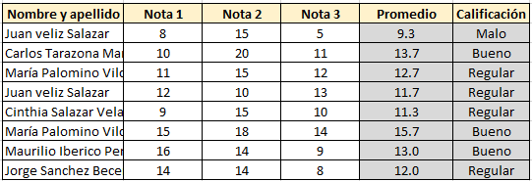
Ejercicio con la función SI

Promedio
Malo | < 10.5
Regular | < 13
Bueno | < 16
Excelente | 16 a 20

Nombre y apellido | Nota 1 | Nota 2 | Nota 3 | Promedio | Calificación
Juan veliz Salazar | 8 | 15 | 5 | 9.3 | Malo
Carlos Tarazona Manrrique | 10 | 20 | 11 | 13.7 | Bueno
María Palomino Vilchez | 11 | 15 | 12 | 12.7 | Regular
Juan veliz Salazar | 12 | 10 | 13 | 11.7 | Regular
Cinthia Salazar Velasquez | 9 | 15 | 10 | 11.3 | Regular
María Palomino Vilchez | 15 | 18 | 14 | 15.7 | Bueno
Maurilio Iberico Peres | 16 | 14 | 9 | 13.0 | Bueno
Jorge Sanchez Becerra | 14 | 14 | 8 | 12.0 | Regular

Ejercicio con la Funcion Y - O

Función SI - Y

Si turno es "T" y sueldo es menor a 6500 entonces escribir "Apto" caso contrario dejar en blanco
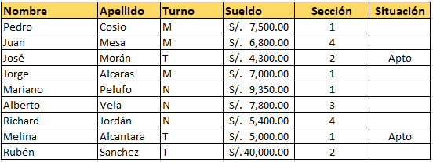
Nombre | Apellido | Turno | Sueldo | Sección | Situación
Pedro | Cosio | M | S/.7,500.00 | 1
Juan | Mesa | M | S/.6,800.00 | 4
José | Morán | T | S/.4,300.00 | 2 | Apto
Jorge | Alcaras | M | S/.7,000.00 | 1
Mariano | Pelufo | N | S/.9,350.00 | 1
Alberto | Vela | N | S/.7,800.00 | 3
Richard | Jordán | N | S/.5,400.00 | 4
Melina | Alcantara | T | S/.5,000.00 | 1 | Apto
Rubén | Sanchez | T | S/.40,000.00 | 2

Función SI - O

Si es sección es igual a "4" o es turno "M" o sueldo es menor a "5000" entonces escribir "Calificado" caso contrario dejar en blanco

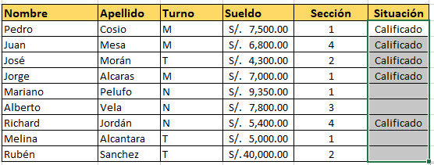
Nombre | Apellido | Turno | Sueldo | Sección | Situación
Pedro | Cosio | M | S/.7,500.00 | 1 | Calificado
Juan | Mesa | M | S/.6,800.00 | 4 | Calificado
José | Morán | T | S/.4,300.00 | 2 | Calificado
Jorge | Alcaras | M | S/.7,000.00 | 1 | Calificado
Mariano | Pelufo | N | S/.9,350.00 | 1
Alberto | Vela | N | S/.7,800.00 | 3
Richard | Jordán | N | S/.5,400.00 | 4 | Calificado
Melina | Alcantara | T | S/.5,000.00 | 1
Rubén | Sanchez | T | S/.40,000.00 | 2

Ejercicios Buscar V
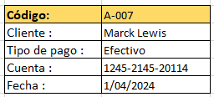

CODIGO | Fecha | TIPO DE PAGO | Cuenta | Cliente |  | Código: | A-005
A-001 | 2024-04-01 | Transferencia | 0220-02141-2020 | Miguel Vela |  | Cliente : | Maicol Reategui
A-002 | 2024-04-01 | Cheque | 0321-05451-2141 | Julio Martín Rios |  | Tipo de pago : | Transferencia
A-003 | 2024-04-01 | Efectivo | 1452-254562-211 | Morelia Sandobal |  | Cuenta : | 0201-1542-2000
A-004 | 2024-04-01 | Transferencia | 0200-2145-2111 | Ludwing Peres |  | Fecha : | 2024-04-01
A-005 | 2024-04-01 | Transferencia | 0201-1542-2000 | Maicol Reategui
A-006 | 2024-04-01 | Cheque | 0211-2014-20100 | Antonio Cruz
A-007 | 2024-04-01 | Efectivo | 1245-2145-20114 | Marck Lewis
A-008 | 2024-04-01 | Transferencia | 01421-124124-11 | Julio Cordoba

Ejercicios Buscar H

DNI | 45852145 | 45821452 | 58632541 | 4142522 | 104521422 |  | DNI | 45852145
Nombre | Luis Iberico | Marco Sanchez | María Palomino | Julian Altamirano | Martha Chavez |  | Nombre | Luis Iberico
Sexo | Hombre | Hombre | Mujer | Hombre | Mujer |  | Sexo | Hombre
Edad | 25 | 26 | 30 | 21 | 25 |  | Edad | 25

